Лист1
 |  |  |  |  |  |  |  | kronas.com.ua

Он-лайн сервис для расчета деталей ящика FLATBOX из ДСП 16мм: |  | * для деталей днища из ДСП 18мм дополнительно необходима фрезеровка четверти!
Введите ширину внутреннего проема корпуса для Flatbox, мм | 800 | корректно
Введите длину выбранной направляющей боковины Flatbox,мм | 500 | корректно
Введите высоту наружнего фасада ящика Flatbox, мм | 450 | Для этой высоты рекомендуется использовать распашной фасад
Минимал. внутренняя глубина тумбы для выбранного ящика, мм | 503
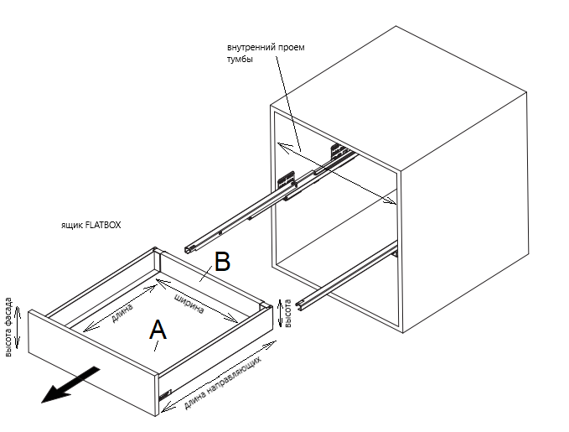
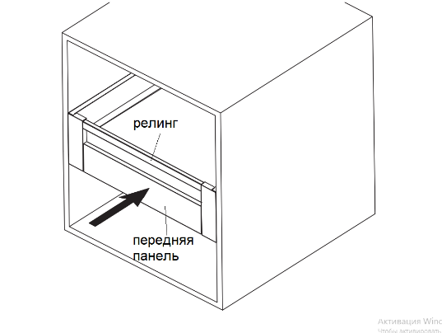
размер готовой детали днища ящика из ДСП 16мм (панель А) | длина, мм | ширина, мм | количество, шт
для боковины 84/116/167/199мм | 490 | 725 | 1
* для деталей днища из ДСП 18мм дополнительно необходима фрезеровка четверти!
размер готовой детали задней панели ящика из ДСП 16 или 18мм (панель В) | ширина , мм | высота, мм | количество, шт
для металлической боковины 84мм | 713 | 68 | 1
для металлической боковины 116мм | 713 | 100 | 1
для металлической боковины 167мм | 713 | 151 | 1
для металлической боковины 199мм | 713 | 183 | 1

для стекляной боковины 84мм | 713 | 68 | 1
для стекляной боковины 167мм | 713 | 151 | 1
для стекляной боковины 199мм | 713 | 183 | 1

Передняя алюминиевая панель для внутреннего ящика:
размер передней алюминиевой панели по ширине | 700 | для внутреннего ящика Flatbox 84/167/199, мм
размер РЕЙЛИНГА по ширине переднего алюминиевый | 713 | для внутреннего ящика Flatbox 167/199, мм

Подбор артикула Flatbox для введенных значений:
артикул ящика с глухой боковиной Flatbox | 75379 | 75391 | 75383 | 75395 | 104931 | 104933 | 75387 | 75399
длина направляющих ящика Flatbox | 500 | 500 | 500 | 500 | 500 | 500 | 500 | 500
высота боковины ящика Flatbox | 84 | 84 | 116 | 116 | 167 | 167 | 199 | 199
цвет боковин ящика Flatbox | белый | графит | белый | графит | белый | графит | белый | графит
примечание | металлическая боковина | металлическая боковина | металлическая боковина | металлическая боковина | металлическая боковина | металлическая боковина | металлическая боковина | металлическая боковина

артикул ящика со стекляной боковиной Flatbox | 92384 | 92388 | 104935 | 104937 | 92383 | 92387
длина направляющих ящика Flatbox | 500 | 500 | 500 | 500 | 500 | 500
высота боковины ящика Flatbox | 84 | 84 | 167 | 167 | 199 | 199
цвет боковин ящика Flatbox | белый | графит | белый | графит | белый | графит
примечание | стеклянная боковина | стеклянная боковина | стеклянная боковина | стеклянная боковина | стеклянная боковина | стеклянная боковина

артикул ящика Flatbox с отталкивателем с глухой боковиной | 114131 | 114139 | 114133 | 114141 | 114135 | 114143 | 114144 | 114145
длина направляющих ящика Flatbox с отталкивателем | 500 | 500 | 500 | 500 | 500 | 500 | 500 | 500
высота боковины ящика Flatbox с отталкивателем | 84 | 84 | 116 | 116 | 167 | 167 | 199 | 199
цвет боковин ящика Flatbox с отталкивателем | белый | графит | белый | графит | белый | графит | белый | графит
примечание | металлическая боковина с отталкивателем | металлическая боковина с отталкивателем | металлическая боковина с отталкивателем | металлическая боковина с отталкивателем | металлическая боковина с отталкивателем | металлическая боковина с отталкивателем | металлическая боковина с отталкивателем | металлическая боковина с отталкивателем

